View List Brand
Website bán hàng |  |  | Process | API ID |  | API Name | Created By | Created Date | Approved Date
 |  |  | API Design | API_B_001 |  | View List Brand | NCCong | 2023-12-27 | MMDDYYY

1. Overview
 | API dùng để lấy danh sách Brand hiện có trong hệ thống

2. API Design
 | 2.1. API Detail

 |  | API Name |  | View List Brand
 |  | URI |  | /api/v1/brand
 |  | Method |  | GET
 |  | Request Body
 |  | Request Parameter
 |  | Header |  | Authorization: Bearer <token> Content-Type: application/json
 |  | HTTP Response Code |  | 200 | OK
 |  |  |  | 400 | Bad request (parameter sai)
 |  |  |  | 401 | Unauthorized (xác thực không đúng)
 |  |  |  | 403 | Forbidden (không có quyền truy cập vào API này)
 |  |  |  | 404 | Not Found (Lỗi sai đường dẫn URL)
 |  |  |  | 500 | Internal error.(Trả về khi program bị exception hoặc bị chết giữa chừng. Khi try catch exception toàn bộ chương trình mà không chủ đích check lỗi logic cũng chủ động trả về 500 )

 |  | Request Parameter

 |  | Response Data

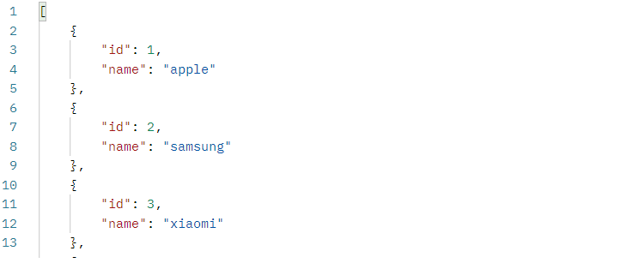

 | 2.2. Sample

 |  | Request

 |  | Response

Create Brand
Webstie bán hàng |  |  |  | Process | API ID |  |  | API Name |  |  |  | Created By |  | Created Date | Approved Date
 |  |  |  | API Design | API_B_002 |  |  | Create Brand |  |  |  | NCCong |  | 2023-12-27 | MMDDYYY

1. Overview
 | API dùng để tạo 1 Brand mới
 | API sẽ tích hợp cả validate

2. API Design
 | 2.1. API Detail

 |  | API Name |  |  | Create Brand
 |  | URI |  |  | /api/v1/brand
 |  | Method |  |  | POST
 |  | Request Body |  |  | { "name": "vivo" }
 |  | Request Parameter
 |  | Header |  |  | Authorization: Bearer <token> Content-Type: application/json
 |  | HTTP Response Code |  |  | 200 | OK
 |  |  |  |  | 400 | Bad request (parameter sai, VD: tên đã tồn tại, tên quá 50 kí tự, tên chứa kí tự đặc biệt ...)
 |  |  |  |  | 401 | Unauthorized (xác thực không đúng)
 |  |  |  |  | 403 | Forbidden (không có quyền truy cập vào API này)
 |  |  |  |  | 404 | Not Found (Lỗi sai đường dẫn URL)
 |  |  |  |  | 500 | Internal error.(Trả về khi program bị exception hoặc bị chết giữa chừng. Khi try catch exception toàn bộ chương trình mà không chủ đích check lỗi logic cũng chủ động trả về 500 )

 |  | Request Body

 |  |  | Parameter |  | Type |  | Required | Default | MinLength | MaxLength | Format |  | Note
 |  | 1 | name |  | String |  | x |  | 6 | 50 |  |  | Sử dụng token của Admin sau khi đăng nhập để nhận biết ủy quyền của chức năng. Sau đó mới có thể tạo

 |  | Response Data

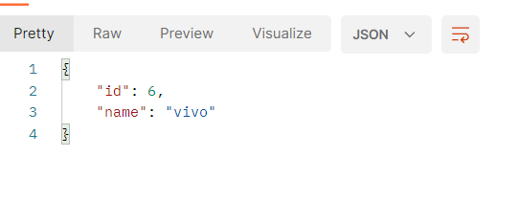

 | 2.2. Sample

 |  | Request

 |  | Response

